Instruction
BWM (Best Worst Method) |  | Instruction:
In this excel file you will learn how to construct and solve a multi-criteria decision-making problem using BWM. There are two popular versions of BWM (non-linear BWM (Rezaei, 2015), and linear BWM (Rezaei, 2016)). This excel file is based on the linear BWM. The consistency check is based on Liang, Brunelli, Rezaei (2020). Here, there is an explanation of the five steps need to be taken in order to construct and solve the problem. In the next sheet, an example (including five decision criteria) is presented. There are different sheets (C=3, C=4, ...) for problems with different number of criteria. | Step 1. | Determine the number of decision criteria. This, of course, depends on your problem. For instance if you want to buy a car and you consider five criteria uality, price, comfort, safety, and style you should go to the Sheet C=5.

Requirement:
If you don't have Solver in the toolbar of your Excel, you need to install it first (follow the steps below): Go to "File", then "Options", then "Add-Ins". At the button (Excel Add-Ins, click on Go..."), Select "Solver Add-in" and press "OK". You should now be able to see Solver in your "Data" tab. You may also watch this video to know more about solving linear programming problem using Excel Solver https://www.youtube.com/watch?v=wfy8fxnZEWk

 |  | You should then enter the names of the criteria in the right place (see below, as example).

 |  | Determine the best (e.g. the most desirable, the most important) and the worst (e.g. the least desirable, the least important) criteria based on the opinion of the decision-maker. You can choose the Best and the Worst from the drop-box next to "Select the best", and "Select the worst" respectively.
References: | Step 2.
Rezaei, J. (2015).Best-worst multi-criteria decision-making method. Omega, 53, 49-57.
Rezaei, J. (2016). Best-worst multi-criteria decision-making method: Some properties and a linear model. Omega, 64, 126-130.

Liang, F., Brunelli, M., Rezaei, J. (2020). Consistency issues in the Best Worst Method: Measurements and thresholds, Omega, 96, pp. 102175.

BWM Solver v2.0, Release date: 02-02-2022 Copyright ©Jafar Rezaei
To see more information visit www.bestworstmethod.com | Steps 3 & 4. | Express the preference of the decision-maker on "the Best criterion over all the other criteria", and the preference of "all the other criteria over the Worst" by selecting a number between 1 and 9 from the drop-box.
If you have any questions you may contact info@bestworstmethod.com |  |  | The meaning of the numbers 1-9:
 |  |  | 1: Equal importance
 |  |  | 2: Somewhat between Equal and Moderate
 |  |  | 3: Moderately more important than
 |  |  | 4: Somewhat between Moderate and Strong
 |  |  | 5: Strongly more important than
 |  |  | 6: Somewhat between Strong and Very strong
 |  |  | 7: Very strongly important than
 |  |  | 8: Somewhat between Very strong and Absolute
 |  |  | 9: Absulutly more important than
 | Step 5. | Use Solver to solve the problem. Go to "Data" tab. Click on "Solver"

 |  | A window like the one below opens. Press "Solve", and then "OK".
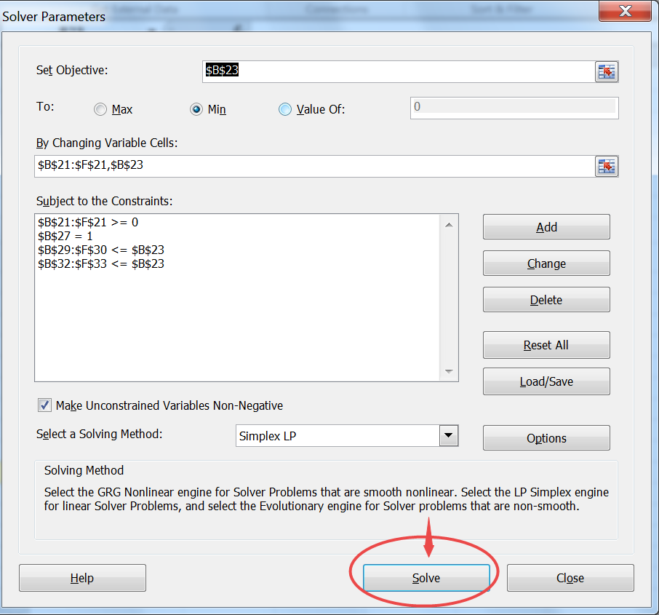

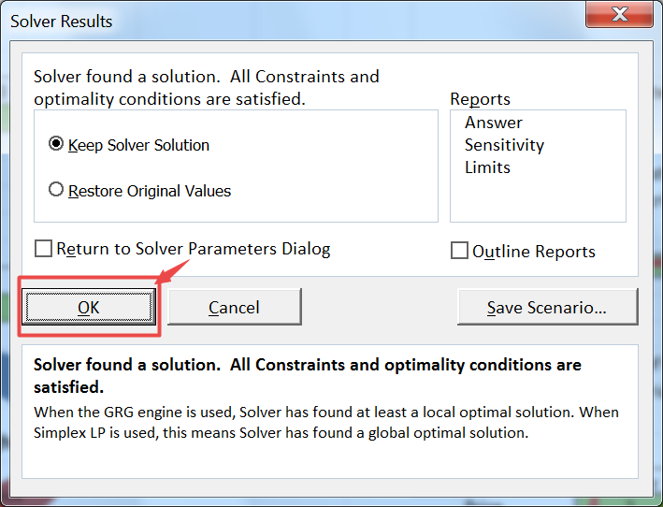

 |  | After pressing the "OK" button, you get the weights and the input-based consistency ratio (CR) (reliability score) in the yellow cells.

 | Note: | You just need to fill in the green boxes and leave the other boxes alone. After you operating the Solver, the weights of criteria will be automatically obtained.

Demonstration
Antal faktorer = 9 | Faktor 1 | Faktor 2 | Faktor 3 | Faktor 4 | Faktor 5 | Faktor 6 | Faktor 7 | Faktor 8 | Faktor 9
Namn på faktorer | Ekonomiska resurser | Samhällsdynamik | Markanvändning | Externa samarbeten | Teknologisk innovation & anpassning | Multifunktionalitet | Policy, regler, lagstiftning | Organisatorisk kapacitet | Långsiktig integration

Välj det mest avgörande

Välj det minst avgörande | Ekonomiska resurser

Rangordning från mest till mindre avgörande | Ekonomiska resurser | Samhällsdynamik | Markanvändning | Externa samarbeten | Teknologisk innovation & anpassning | Multifunktionalitet | Policy, regler, lagstiftning | Organisatorisk kapacitet | Långsiktig integration
0 | 2 | 5 | 4 | 1 | 9 | 7 | 6 | 3 | 8 |  | 0.20833333333

Rangordning från minst till mer avgörande | Ekonomiska resurser
Ekonomiska resurser | 8
Samhällsdynamik | 5
Markanvändning | 6
Externa samarbeten | 9
Teknologisk innovation & anpassning | 1
Multifunktionalitet | 2
Policy, regler, lagstiftning | 4
Organisatorisk kapacitet | 7
Långsiktig integration | 3

Vikter | Ekonomiska resurser | Samhällsdynamik | Markanvändning | Externa samarbeten | Teknologisk innovation & anpassning | Multifunktionalitet | Policy, regler, lagstiftning | Organisatorisk kapacitet | Långsiktig integration

Weights
 | Vikter
Ekonomiska resurser
Samhällsdynamik
Markanvändning
Externa samarbeten
Teknologisk innovation & anpassning
Multifunktionalitet
Policy, regler, lagstiftning
Organisatorisk kapacitet
Långsiktig integration
Ksi* | 0.07738369415
Inmatningsbaserad CR | 0.20833333333 | Nivån för konsistens i parvisa jämförelser är acceptabel
Associerad tröskel | 0.3662

Sum of weights | 0

Constraint 1 | 0 | 0 | 0 | 0 | 0 | 0 | 0 | 0 | 0
 | 0 | 0 | 0 | 0 | 0 | 0 | 0 | 0 | 0

Constraint 2 | 0 | 0 | 0 | 0 | 0 | 0 | 0 | 0 | 0
 | 0 | 0 | 0 | 0 | 0 | 0 | 0 | 0 | 0

 |  |  | 0.097222222222 | 0.22222222222 | 0.20833333333 | 0 | 0 | 0.069444444444 | 0.20833333333 | 0.16666666667

 |  |  |  | Criteria | 9
 |  |  |  | Scales
 |  |  |  | 3 | 0.1667
 |  |  |  | 4 | 0.2683
 |  |  |  | 5 | 0.296
 |  |  |  | 6 | 0.3262
 |  |  |  | 7 | 0.3403
 |  |  |  | 8 | 0.3657
 |  |  |  | 9 | 0.3662
 |  |  |  |  | 9
 |  |  |  |  | 0.3662

1
Antal faktorer = 9 | Faktor 1 | Faktor 2 | Faktor 3 | Faktor 4 | Faktor 5 | Faktor 6 | Faktor 7 | Faktor 8 | Faktor 9
Namn på faktorer | Ekonomiska resurser | Samhällsdynamik | Markanvändning | Externa samarbeten | Teknologisk innovation & anpassning | Multifunktionalitet | Policy, regler, lagstiftning | Organisatorisk kapacitet | Långsiktig integration

Välj det mest avgörande | Externa samarbeten

Välj det minst avgörande | Teknologisk innovation & anpassning

Rangordning från mest till mindre avgörande | Ekonomiska resurser | Samhällsdynamik | Markanvändning | Externa samarbeten | Teknologisk innovation & anpassning | Multifunktionalitet | Policy, regler, lagstiftning | Organisatorisk kapacitet | Långsiktig integration
Externa samarbeten | 6 | 5 | 2 | 1 | 9 | 8 | 4 | 3 | 7 |  | 0.16666666667

Rangordning från minst till mer avgörande | Teknologisk innovation & anpassning
Ekonomiska resurser | 7
Samhällsdynamik | 4
Markanvändning | 9
Externa samarbeten | 9
Teknologisk innovation & anpassning | 1
Multifunktionalitet | 2
Policy, regler, lagstiftning | 5
Organisatorisk kapacitet | 6
Långsiktig integration | 3

Vikter | Ekonomiska resurser | Samhällsdynamik | Markanvändning | Externa samarbeten | Teknologisk innovation & anpassning | Multifunktionalitet | Policy, regler, lagstiftning | Organisatorisk kapacitet | Långsiktig integration
 | 0.07 | 0.078842661552 | 0.19710665388 | 0.29994490808 | 0.022852945377 | 0.04927666347 | 0.09855332694 | 0.13140443592 | 0.056316186823 | 1.00

Weights
Ksi* | 0.094268399682
Inmatningsbaserad CR | 0.16666666667 | Nivån för konsistens i parvisa jämförelser är acceptabel
Associerad tröskel | 0.3662

Sum of weights | 1

Constraint 1 | -0.094268399682 | -0.094268399682 | -0.094268399682 | 0 | 0.094268399682 | -0.094268399682 | -0.094268399682 | -0.094268399682 | -0.094268399682
 | 0.094268399682 | 0.094268399682 | 0.094268399682 | 0 | -0.094268399682 | 0.094268399682 | 0.094268399682 | 0.094268399682 | 0.094268399682

Constraint 2 | -0.094268399682 | -0.012569119958 | -0.0085698545165 | 0.094268399682 | 0 | 0.0035707727152 | -0.015711399947 | -0.0057132363443 | -0.012242649309
 | 0.094268399682 | 0.012569119958 | 0.0085698545165 | -0.094268399682 | 0 | -0.0035707727152 | 0.015711399947 | 0.0057132363443 | 0.012242649309

 |  |  | 0.45833333333 | 0.15277777778 | 0.125 | 0 | 0 | 0.097222222222 | 0.15277777778 | 0.125

 |  |  |  | Criteria | 9
 |  |  |  | Scales
 |  |  |  | 3 | 0.1667
 |  |  |  | 4 | 0.2683
 |  |  |  | 5 | 0.296
 |  |  |  | 6 | 0.3262
 |  |  |  | 7 | 0.3403
 |  |  |  | 8 | 0.3657
 |  |  |  | 9 | 0.3662
 |  |  |  |  | 9
 |  |  |  |  | 0.3662

2
Antal faktorer = 9 | Faktor 1 | Faktor 2 | Faktor 3 | Faktor 4 | Faktor 5 | Faktor 6 | Faktor 7 | Faktor 8 | Faktor 9
Namn på faktorer | Ekonomiska resurser | Samhällsdynamik | Markanvändning | Externa samarbeten | Teknologisk innovation & anpassning | Multifunktionalitet | Policy, regler, lagstiftning | Organisatorisk kapacitet | Långsiktig integration

Välj det mest avgörande | Externa samarbeten

Välj det minst avgörande | Teknologisk innovation & anpassning

Rangordning från mest till mindre avgörande | Ekonomiska resurser | Samhällsdynamik | Markanvändning | Externa samarbeten | Teknologisk innovation & anpassning | Multifunktionalitet | Policy, regler, lagstiftning | Organisatorisk kapacitet | Långsiktig integration
Externa samarbeten | 8 | 6 | 5 | 1 | 9 | 7 | 4 | 3 | 2 | 0.097222222222
...
Rangordning från minst till mer avgörande | Teknologisk innovation & anpassning
Multifunktionalitet | 3
Policy, regler, lagstiftning | 6
Organisatorisk kapacitet | 7
Långsiktig integration | 8

Vikter | Ekonomiska resurser | Samhällsdynamik | Markanvändning | Externa samarbeten | Teknologisk innovation & anpassning | Multifunktionalitet | Policy, regler, lagstiftning | Organisatorisk kapacitet | Långsiktig integration
 | 0.05 | 0.063839489284 | 0.076607387141 | 0.3146374829 | 0.027359781122 | 0.054719562244 | 0.095759233926 | 0.12767897857 | 0.19151846785

Weights
Ksi* | 0.068399452804
Inmatningsbaserad CR | 0.097222222222 | Nivån för konsistens i parvisa jämförelser är acceptabel
Associerad tröskel | 0.3662

Sum of weights | 1

Constraint 1 | -0.068399452804 | -0.068399452804 | -0.068399452804 | 0 | 0.068399452804 | -0.068399452804 | -0.068399452804 | -0.068399452804 | -0.068399452804
 | 0.068399452804 | 0.068399452804 | 0.068399452804 | 0 | -0.068399452804 | 0.068399452804 | 0.068399452804 | 0.068399452804 | 0.068399452804

Constraint 2 | -0.0068399452804 | -0.045599635203 | -0.060191518468 | 0.068399452804 | 0 | -0.027359781122 | -0.068399452804 | -0.063839489284 | -0.027359781122
 | 0.0068399452804 | 0.045599635203 | 0.060191518468 | -0.068399452804 | 0 | 0.027359781122 | 0.068399452804 | 0.063839489284 | 0.027359781122
...

3
...
Rangordning från minst till mer avgörande | Teknologisk innovation & anpassning
Multifunktionalitet | 4
Policy, regler, lagstiftning | 8
Organisatorisk kapacitet | 7
Långsiktig integration | 3

Vikter | Ekonomiska resurser | Samhällsdynamik | Markanvändning | Externa samarbeten | Teknologisk innovation & anpassning | Multifunktionalitet | Policy, regler, lagstiftning | Organisatorisk kapacitet | Långsiktig integration
 | 0.10 | 0.054719562244 | 0.076607387141 | 0.3146374829 | 0.027359781122 | 0.063839489284 | 0.19151846785 | 0.12767897857 | 0.047879616963

Weights
Ksi* | 0.068399452804
Inmatningsbaserad CR | 0.20833333333 | Nivån för konsistens i parvisa jämförelser är acceptabel
Associerad tröskel | 0.3662

Sum of weights | 1

Constraint 1 | -0.068399452804 | -0.068399452804 | -0.068399452804 | 0 | 0.068399452804 | -0.068399452804 | -0.068399452804 | -0.068399452804 | -0.068399452804
 | 0.068399452804 | 0.068399452804 | 0.068399452804 | 0 | -0.068399452804 | 0.068399452804 | 0.068399452804 | 0.068399452804 | 0.068399452804

Constraint 2 | -0.068399452804 | 2.2204460493E-16 | -0.060191518468 | 0.068399452804 | 0 | -0.045599635203 | -0.027359781122 | -0.063839489284 | -0.034199726402
 | 0.068399452804 | -2.2204460493E-16 | 0.060191518468 | -0.068399452804 | 0 | 0.045599635203 | 0.027359781122 | 0.063839489284 | 0.034199726402
...

4
...
Rangordning från minst till mer avgörande | Teknologisk innovation & anpassning
Multifunktionalitet | 4
Policy, regler, lagstiftning | 7
Organisatorisk kapacitet | 8
Långsiktig integration | 5

Vikter | Ekonomiska resurser | Samhällsdynamik | Markanvändning | Externa samarbeten | Teknologisk innovation & anpassning | Multifunktionalitet | Policy, regler, lagstiftning | Organisatorisk kapacitet | Långsiktig integration
 | 0.10 | 0.047879616963 | 0.054719562244 | 0.3146374829 | 0.027359781122 | 0.063839489284 | 0.12767897857 | 0.19151846785 | 0.076607387141

Weights
Ksi* | 0.068399452804
Inmatningsbaserad CR | 0.22222222222 | Nivån för konsistens i parvisa jämförelser är acceptabel
Associerad tröskel | 0.3662

Sum of weights | 1

Constraint 1 | -0.068399452804 | -0.068399452804 | -0.068399452804 | 0 | 0.068399452804 | -0.068399452804 | -0.068399452804 | -0.068399452804 | -0.068399452804
 | 0.068399452804 | 0.068399452804 | 0.068399452804 | 0 | -0.068399452804 | 0.068399452804 | 0.068399452804 | 0.068399452804 | 0.068399452804

Constraint 2 | -0.068399452804 | -0.0068399452804 | -0.027359781122 | 0.068399452804 | 0 | -0.045599635203 | -0.063839489284 | -0.027359781122 | -0.060191518468
 | 0.068399452804 | 0.0068399452804 | 0.027359781122 | -0.068399452804 | 0 | 0.045599635203 | 0.063839489284 | 0.027359781122 | 0.060191518468
...

5
...
Rangordning från minst till mer avgörande | Teknologisk innovation & anpassning
Multifunktionalitet | 3
Policy, regler, lagstiftning | 6
Organisatorisk kapacitet | 7
Långsiktig integration | 2

Vikter | Ekonomiska resurser | Samhällsdynamik | Markanvändning | Externa samarbeten | Teknologisk innovation & anpassning | Multifunktionalitet | Policy, regler, lagstiftning | Organisatorisk kapacitet | Långsiktig integration
 | 0.06 | 0.076810164353 | 0.19202541088 | 0.31330461775 | 0.026950934861 | 0.054864403109 | 0.096012705441 | 0.12801694059 | 0.04800635272

Weights
Ksi* | 0.070746204009
Inmatningsbaserad CR | 0.097222222222 | Nivån för konsistens i parvisa jämförelser är acceptabel
Associerad tröskel | 0.3662

Sum of weights | 1

Constraint 1 | -0.070746204009 | -0.070746204009 | -0.070746204009 | 0 | 0.070746204009 | -0.070746204009 | -0.070746204009 | -0.070746204009 | -0.070746204009
 | 0.070746204009 | 0.070746204009 | 0.070746204009 | 0 | -0.070746204009 | 0.070746204009 | 0.070746204009 | 0.070746204009 | 0.070746204009

Constraint 2 | -0.070746204009 | -0.03099357509 | -0.023582068003 | 0.070746204009 | 0 | -0.025988401473 | -0.065692903723 | -0.060639603436 | -0.0058955170007
 | 0.070746204009 | 0.03099357509 | 0.023582068003 | -0.070746204009 | 0 | 0.025988401473 | 0.065692903723 | 0.060639603436 | 0.0058955170007
...

6
...
Rangordning från minst till mer avgörande | Teknologisk innovation & anpassning
Multifunktionalitet | 6
Policy, regler, lagstiftning | 4
Organisatorisk kapacitet | 8
Långsiktig integration | 3

Vikter | Ekonomiska resurser | Samhällsdynamik | Markanvändning | Externa samarbeten | Teknologisk innovation & anpassning | Multifunktionalitet | Policy, regler, lagstiftning | Organisatorisk kapacitet | Långsiktig integration
 | 0.06 | 0.04800635272 | 0.12801694059 | 0.31330461775 | 0.026950934861 | 0.096012705441 | 0.076810164353 | 0.19202541088 | 0.054864403109

Weights
Ksi* | 0.070746204009
Inmatningsbaserad CR | 0.16666666667 | Nivån för konsistens i parvisa jämförelser är acceptabel
Associerad tröskel | 0.3662

Sum of weights | 1

Constraint 1 | -0.070746204009 | -0.070746204009 | -0.070746204009 | 0 | 0.070746204009 | -0.070746204009 | -0.070746204009 | -0.070746204009 | -0.070746204009
 | 0.070746204009 | 0.070746204009 | 0.070746204009 | 0 | -0.070746204009 | 0.070746204009 | 0.070746204009 | 0.070746204009 | 0.070746204009

Constraint 2 | -0.070746204009 | -0.0058955170007 | -0.060639603436 | 0.070746204009 | 0 | -0.065692903723 | -0.03099357509 | -0.023582068003 | -0.025988401473
 | 0.070746204009 | 0.0058955170007 | 0.060639603436 | -0.070746204009 | 0 | 0.065692903723 | 0.03099357509 | 0.023582068003 | 0.025988401473
...

7
...
Rangordning från minst till mer avgörande | 0
Multifunktionalitet
Policy, regler, lagstiftning
Organisatorisk kapacitet
Långsiktig integration

Vikter | Ekonomiska resurser | Samhällsdynamik | Markanvändning | Externa samarbeten | Teknologisk innovation & anpassning | Multifunktionalitet | Policy, regler, lagstiftning | Organisatorisk kapacitet | Långsiktig integration

Weights
 | Vikter
Ekonomiska resurser
Samhällsdynamik
Markanvändning
Externa samarbeten
Teknologisk innovation & anpassning
Multifunktionalitet
Policy, regler, lagstiftning
Organisatorisk kapacitet
Långsiktig integration
Ksi* | 0.080154281926
Inmatningsbaserad CR |  | Nivån för konsistens i parvisa jämförelser är inte acceptabel
Associerad tröskel

Sum of weights | 0

Constraint 1 | 0 | 0 | 0 | 0 | 0 | 0 | 0 | 0 | 0
 | 0 | 0 | 0 | 0 | 0 | 0 | 0 | 0 | 0

Constraint 2 | 0 | 0 | 0 | 0 | 0 | 0 | 0 | 0 | 0
 | 0 | 0 | 0 | 0 | 0 | 0 | 0 | 0 | 0
...

8
...
Rangordning från minst till mer avgörande | Teknologisk innovation & anpassning
Multifunktionalitet | 5
Policy, regler, lagstiftning | 8
Organisatorisk kapacitet | 3
Långsiktig integration | 4

Vikter | Ekonomiska resurser | Samhällsdynamik | Markanvändning | Externa samarbeten | Teknologisk innovation & anpassning | Multifunktionalitet | Policy, regler, lagstiftning | Organisatorisk kapacitet | Långsiktig integration
 | 0.10 | 0.04800635272 | 0.12801694059 | 0.31330461775 | 0.026950934861 | 0.064008470294 | 0.19202541088 | 0.054864403109 | 0.076810164353

Weights
Ksi* | 0.070746204009
Inmatningsbaserad CR | 0.15277777778 | Nivån för konsistens i parvisa jämförelser är acceptabel
Associerad tröskel | 0.3662

Sum of weights | 1

Constraint 1 | -0.070746204009 | -0.070746204009 | -0.070746204009 | 0 | 0.070746204009 | -0.070746204009 | -0.070746204009 | -0.070746204009 | -0.070746204009
 | 0.070746204009 | 0.070746204009 | 0.070746204009 | 0 | -0.070746204009 | 0.070746204009 | 0.070746204009 | 0.070746204009 | 0.070746204009

Constraint 2 | -0.065692903723 | -0.0058955170007 | -0.060639603436 | 0.070746204009 | 0 | -0.070746204009 | -0.023582068003 | -0.025988401473 | -0.03099357509
 | 0.065692903723 | 0.0058955170007 | 0.060639603436 | -0.070746204009 | 0 | 0.070746204009 | 0.023582068003 | 0.025988401473 | 0.03099357509
...

9
...
Rangordning från minst till mer avgörande | Teknologisk innovation & anpassning
Multifunktionalitet | 6
Policy, regler, lagstiftning | 8
Organisatorisk kapacitet | 4
Långsiktig integration | 3

Vikter | Ekonomiska resurser | Samhällsdynamik | Markanvändning | Externa samarbeten | Teknologisk innovation & anpassning | Multifunktionalitet | Policy, regler, lagstiftning | Organisatorisk kapacitet | Långsiktig integration
 | 0.10 | 0.048364808844 | 0.12897282358 | 0.3095347766 | 0.025794564717 | 0.07738369415 | 0.19345923538 | 0.064486411792 | 0.05527406725

Weights
Ksi* | 0.07738369415
Inmatningsbaserad CR | 0.16666666667 | Nivån för konsistens i parvisa jämförelser är acceptabel
Associerad tröskel | 0.3662

Sum of weights | 1

Constraint 1 | -0.07738369415 | -0.07738369415 | -0.07738369415 | 0 | 0.07738369415 | -0.07738369415 | -0.07738369415 | -0.07738369415 | -0.07738369415
 | 0.07738369415 | 0.07738369415 | 0.07738369415 | 0 | -0.07738369415 | 0.07738369415 | 0.07738369415 | 0.07738369415 | 0.07738369415

Constraint 2 | -0.032243205896 | -0.0032243205896 | -0.051589129433 | 0.07738369415 | 0 | -0.07738369415 | -0.012897282358 | -0.038691847075 | -0.0221096269
 | 0.032243205896 | 0.0032243205896 | 0.051589129433 | -0.07738369415 | 0 | 0.07738369415 | 0.012897282358 | 0.038691847075 | 0.0221096269
...

10
...
Rangordning från minst till mer avgörande | Teknologisk innovation & anpassning
Multifunktionalitet | 2
Policy, regler, lagstiftning | 8
Organisatorisk kapacitet | 5
Långsiktig integration | 3

Vikter | Ekonomiska resurser | Samhällsdynamik | Markanvändning | Externa samarbeten | Teknologisk innovation & anpassning | Multifunktionalitet | Policy, regler, lagstiftning | Organisatorisk kapacitet | Långsiktig integration
 | 0.10 | 0.063839489284 | 0.12767897857 | 0.3146374829 | 0.027359781122 | 0.047879616963 | 0.19151846785 | 0.076607387141 | 0.054719562244

Weights
Ksi* | 0.068399452804
Inmatningsbaserad CR | 0.16666666667 | Nivån för konsistens i parvisa jämförelser är acceptabel
Associerad tröskel | 0.3662

Sum of weights | 1

Constraint 1 | -0.068399452804 | -0.068399452804 | -0.068399452804 | 0 | 0.068399452804 | -0.068399452804 | -0.068399452804 | -0.068399452804 | -0.068399452804
 | 0.068399452804 | 0.068399452804 | 0.068399452804 | 0 | -0.068399452804 | 0.068399452804 | 0.068399452804 | 0.068399452804 | 0.068399452804

Constraint 2 | -0.068399452804 | -0.045599635203 | -0.063839489284 | 0.068399452804 | 0 | -0.0068399452804 | -0.027359781122 | -0.060191518468 | -0.027359781122
 | 0.068399452804 | 0.045599635203 | 0.063839489284 | -0.068399452804 | 0 | 0.0068399452804 | 0.027359781122 | 0.060191518468 | 0.027359781122
...

Results
Vikter | Faktor 1 | Faktor 2 | Faktor 3 | Faktor 4 | Faktor 5 | Faktor 6 | Faktor 7 | Faktor 8 | Faktor 9 |  |  | average CR
 | Ekonomiska resurser | Samhällsdynamik | Markanvändning | Externa samarbeten | Teknologisk innovation & anpassning | Multifunktionalitet | Policy, regler, lagstiftning | Organisatorisk kapacitet | Långsiktig integration |  |  | 0.16049382716
 | 0.080 | 0.059 | 0.123 | 0.312 | 0.027 | 0.064 | 0.140 | 0.122 | 0.074 | 1.00000

detailed vikter | Economic Resources | Scoial Dynamic | Land-use | External Collaboration | Technological innovation and adaptation | Multifunctionality | Policy, rules, legislation | Organizaional Capacity | Long-term integration |  | Finiancial Resources
1 | 0.07 | 0.08 | 0.20 | 0.30 | 0.02 | 0.05 | 0.10 | 0.13 | 0.06
2 | 0.05 | 0.06 | 0.08 | 0.31 | 0.03 | 0.05 | 0.10 | 0.13 | 0.19 |  | Mean: 0.082
3 | 0.10 | 0.05 | 0.08 | 0.31 | 0.03 | 0.06 | 0.19 | 0.13 | 0.05 |  | Min: 0.050
4 | 0.10 | 0.05 | 0.05 | 0.31 | 0.03 | 0.06 | 0.13 | 0.19 | 0.08 |  | Max: 0.100
5 | 0.06 | 0.08 | 0.19 | 0.31 | 0.03 | 0.05 | 0.10 | 0.13 | 0.05 |  | Standard Deviation: 0.022
6 | 0.06 | 0.05 | 0.13 | 0.31 | 0.03 | 0.10 | 0.08 | 0.19 | 0.05
...

backup sheet
...
Rangordning från minst till mer avgörande | 0
Multifunktionalitet
Policy, regler, lagstiftning
Organisatorisk kapacitet
Långsiktig integration

Vikter | Ekonomiska resurser | Samhällsdynamik | Markanvändning | Externa samarbeten | Teknologisk innovation & anpassning | Multifunktionalitet | Policy, regler, lagstiftning | Organisatorisk kapacitet | Långsiktig integration

Weights
 | Vikter
Ekonomiska resurser
Samhällsdynamik
Markanvändning
Externa samarbeten
Teknologisk innovation & anpassning
Multifunktionalitet
Policy, regler, lagstiftning
Organisatorisk kapacitet
Långsiktig integration
Ksi* | 0.080154281926
Inmatningsbaserad CR |  | Nivån för konsistens i parvisa jämförelser är inte acceptabel
Associerad tröskel

Sum of weights | 0

Constraint 1 | 0 | 0 | 0 | 0 | 0 | 0 | 0 | 0 | 0
 | 0 | 0 | 0 | 0 | 0 | 0 | 0 | 0 | 0

Constraint 2 | 0 | 0 | 0 | 0 | 0 | 0 | 0 | 0 | 0
 | 0 | 0 | 0 | 0 | 0 | 0 | 0 | 0 | 0
...

